Аварийно-спасательное оборудова
Аварийно-спасательное оборудование
Код | Номенклатура | Фото | Ед. измерения | Розничная цена Армада 51 | Остаток |  | Средняя рыночная цена
 |  |  |  |  | Кол-во | Сумма
200052 | Аппарат АВМ-3 |  | шт | 5,500.00 р. | 1.000 | 5,500.00 р. | 6,000.00 ₽
803593 | Батометр Ф.Нансена морской БМ-48 (некомплект) | 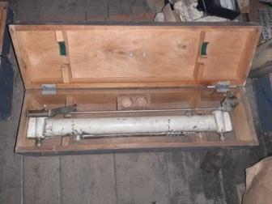 | шт | 9,600.00 р. | 1.000 | 9,600.00 р. | 16,000.00 ₽
803591 | Батометр Ф.Нансена морской БМ-48 (полн комплект) | 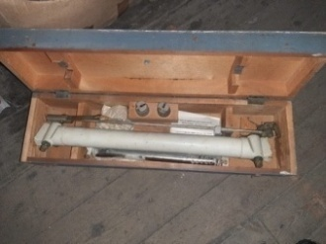 | шт | 16,000.00 р. | 2.000 | 32,000.00 р. | 16,000.00 ₽
659754 | Буй пластик. 0,6х1м, желтый Castro | 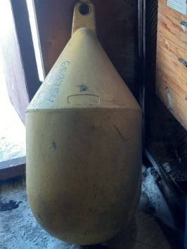 | шт | 4,200.00 р. | 1.000 | 4,200.00 р. | 5,620.00 ₽
001454 | Дозиметр ИД-1 (к-т) | 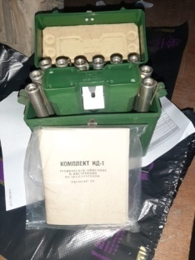 | шт | 1,500.00 р. | 2.000 | 3,000.00 р. | 1,650.00 ₽
002423 | Лупа компасная | 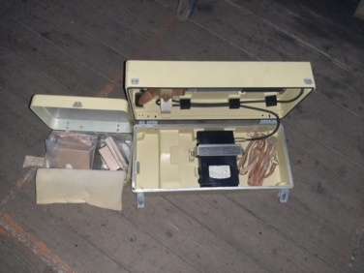 | шт | 284.00 р. | 8.000 | 2,272.00 р. | 420.00 ₽
002424 | Лупа компасная в упак. | 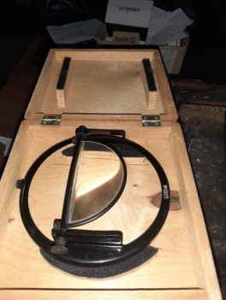 | шт | 370.00 р. | 8.000 | 2,960.00 р. | 420.00 ₽
681412 | Мачта (радиоантенна) | 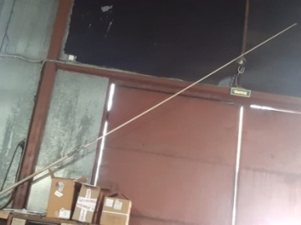 | шт | 40,000.00 р. | 1.000 | 40,000.00 р. | 45,000.00 ₽
661150 | Штормтрап посадочный 15м | 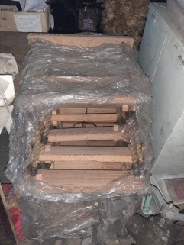 | шт | 44,591.00 р. | 1.000 | 44,591.00 р. | 74,400.00 ₽
659136 | Аптечка АИ-2 - для оказания помощи поражения радиоактивными,отравляющими или хим.веществами |  |  | 360.00 р. | 32.000 | 11,520.00 р. | 360.00 ₽
697197 | Аптечка Универсальная НДС 10% |  |  | 520.00 р. | 13.000 | 6,760.00 р. | 520.00 ₽
200080 | Аптечка |  |  | 350.00 р. | 1.000 | 350.00 р. | 350.00 ₽
659469 | Пакет перевязочный ИПП-1 (НДС 10%) |  |  | 95.00 р. | 1.000 | 95.00 р. | 95.00 ₽
659080 | Пакет противохимический ИПП-11 |  |  | 135.00 р. | 11.000 | 1,485.00 р. | 135.00 ₽
Итого |  |  |  |  |  | 164,333.00 р.

